Hướng dẫn nhập
 |  | BẢNG DỰ TOÁN CHI PHÍ ĐẦU TƯ (Áp dụng cho máy móc thiết bị - CAPEX) |  |  |  |  |  |  |  | HT-TC-01/BM01
 |  |  |  |  |  |  |  |  |  | V03 -
Ghi rõ phòng ban
Ghi rõ dự án/ hạng mục
Ghi rõ hồ sơ đính kèm vào cột “Ghi chú”
Phòng ban: |  |  |  | Dự án/ Hạng mục:
 |  |  |  |  |  |  |  | Tỷ giá tạm tính:

STT | Tên hàng - Quy cách - Công suất | ĐVT | Số Lượng | Đơn giá (USD) | Đơn giá (VND) | Thành tiền (USD) | Thành tiền (VND) | Thực tế phát sinh (VND) | Nhà cung cấp - Nước sản xuất | Hồ sơ đính kèm | Ghi chú
 |  |  |  |  |  |  |  |  |  | o Có o Không
 |  |  |  |  |  |  |  |  |  | o Có o Không
 |  |  |  |  |  |  |  |  |  | o Có o Không
 |  |  |  |  |  |  |  |  |  | o Có o Không
 |  |  |  |  |  |  |  |  |  | o Có o Không
 |  |  |  |  |  |  |  |  |  | o Có o Không
VAT
Tổng
Mục đích:
Xác nhận ngân sách (Bộ phận Kế toán - Tài chính)
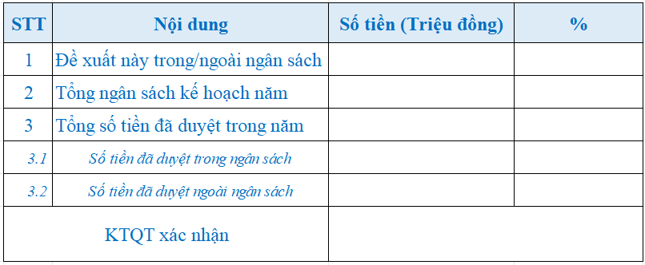

Xác nhận ngân sách do bộ phận Kế toán - Tài chính điền

- Chữ ký tùy chọn. Thêm hoặc bớt cột sao cho hợp lý.
- Các cột phải có độ dài bằng nhau.
Điền ngày tháng năm
 |  |  |  |  |  |  |  |  | DTR, ngày …... tháng ….. năm …...

